시스템 룰
Player

1. Player 개요
- 유적가 조작 할 수 있는 캐릭터에 액션에 대한 정의와 서술
- 유저의 조작에 따라 변하는 캐릭터 상태에 대한 정의
- 가장 중심이 되는 시스템(?)으로 유저가 사용 할 수 있는 도구와 UI 전환 등에 대해 설명한다.
- 해킹 시스템을 통해서 변환 되는 유저의 형태에 대해 설명한다.

2. 유저 액션 구분

명칭 | 내용 | 플레이어 상태 | 비고
동작없음 | 기본적으로 이동과 다양한 액션이 진행 되지 않는 상태 | 기본 상태
에임모드 | 해킹을 위해 조준점을 표기하는 형태의 모드 | 조준 상태
해킹_드론 | 드론에 대한 해킹을 시도 하는 상태 | 해킹 진행
해킹_오브젝트 | 오브젝트에 대한 해킹을 시도하는 상태 | 해킹 진행
드론 조작 | 해킹 한 드론을 조작하는 상태 | 해킹 상태
오브젝트 조작 | 해킹 한 오브젝트를 조작하는 상태 | 해킹 상태
도구_어그로 |  | 도구 사용
도구_와이어 |  | 도구 사용

- 에임 모드에서 가능 전환 가능한 액션
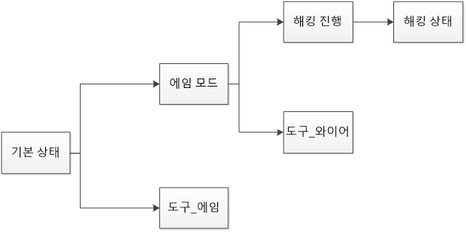

- 해킹은 에임 모드로 진입한 상태에서만 가능하다.
- 일반 상호작용과는 다른 형태로 해킹이 진행 된다. _해킹 문서 참조
- 해킹 진행 중 공격 받으면 해킹이 해제 된다.

3. 각 상태 별 변화
3.1 기본 상태

- 기본(Defult) 상태
- 플레이어가 아무런 액션을 취하지 않았을 때의 상태
- 다른 상태가 종료 될 시 돌아오게 되는 기본 상태
- () 값과 () 값을 통해 점프와 이동 속도에 영향을 받는다.
- 다른 상태로 전환 할 수 있다.

3.2 조준 상태
- 조준 상태 이미지
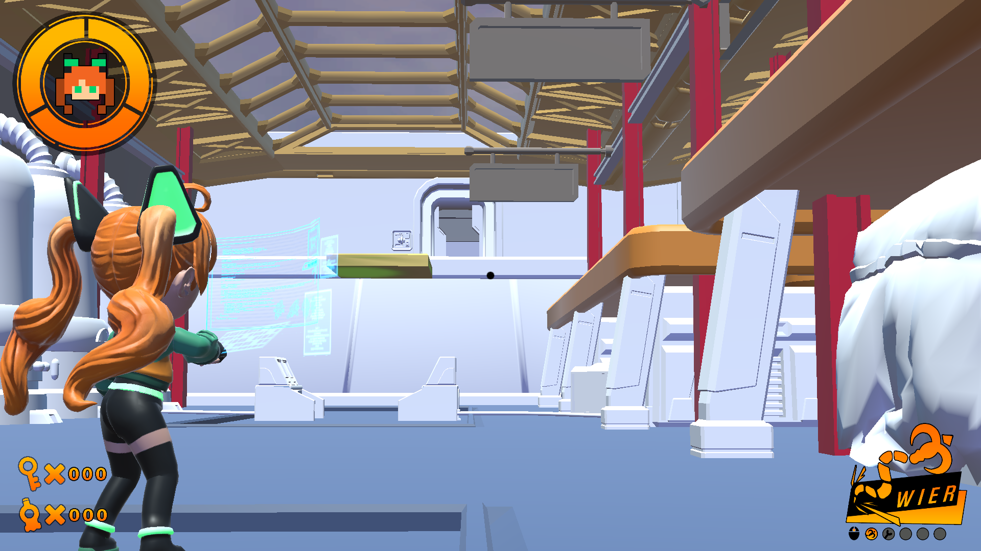

- 조준 상태
- 마우스 오른쪽 버튼(RB) 버튼 누르고 있는 상태에서 진입한다.
- 조준 상태는 오른쪽 버튼에서 손을 때면 기본 모드로 되돌아간다.
- 조준 상태에서 공격 받을 경우 기본 모드로 되돌아 간다.
- 조준 상태에서 오브젝트가 가지고 있는 해킹 범위내에 있을 경우 해킹을 진행 할 수 있다. _세부룰 해킹 참조
- 조준 상태에 진입 할 경우 점프 액션을 할 수 없다.
- 조준 상태에 진입 할 경우 이동 속도 값 (Move_Speed)이 감소하며 이동 모션 ()으로 변경 된다.
- 조준 상태에서 해킹 이펙트() 를 출력한다.

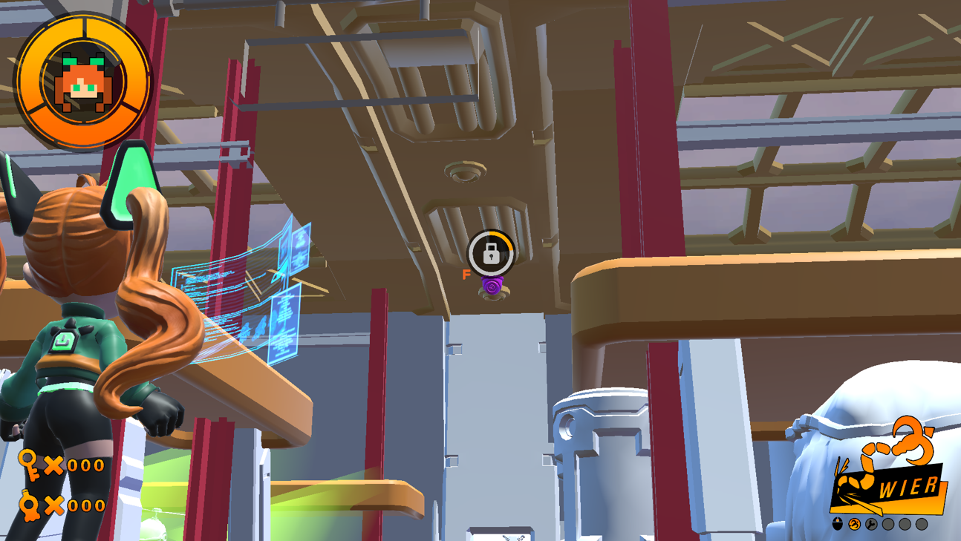
3.3 해킹 진행
 |  |  |  | 직접 조작 예시 |  | 지정 행동

- 해킹진행 |  |  |  | 명칭 | 내용
- 오브젝트를 해킹 시 진입하는 상태 _세부 룰 해킹 참조 |  |  |  | 직접 조작
- 해킹 진행 상태에서 플레이어 캐릭터는 움직일 수 없다. |  |  |  | 지정 행동
- 공격 받을 경우 기본 모드로 돌아간다.
- 해킹 진행 상태에서 F 키 입력을 중지하면 조준 상태로 돌아간다. (해킹 진행 중 캔슬 시)
- 해킹 진행 상태에서 해킹이 완료되면 해킹 타입에 따라 변경 되는 상태가 다르다.
- 직접 조작 해킹의 경우 해킹 상태로 변경된다.
- 지정 행동 해킹의 경우 기본 상태로 변경 된다.

